19表、20表
19表 自動車保有台数・リーバス利用人員の推移

20表 リーバス利用人員 -令和3年度-

（単位：人）

 |  |  |  |  |  |  |  | 小来川・森崎 |  |  |  | 6,242

古峰原 |  |  | 35,075

※

 |  |  |  | 上久我・石裂 |  |  |  |  | 18,235 |  |  |  |  |  |  | 19,363

 |  |  |  |  |  |  |  |  |  |  |  |  |  |  |  | 文化活動交流館

 |  |  |  |  |  |  |  |  |  |  |  |  |  | 市街地
 |  |  |  |  |  |  |  |  |  |  | 18,727
 | 上五月 |  |  |  | 12,161
 |  |  |  |  |  |  |  |  |  | 下南摩・運動公園

 |  |  |  |  |  |  |  |  |  |  |  |  |  |  |  | 14,013

山の神 |  |  | 16,931 |  |  |  | 22,586 |  |  |  |  |  |  |  | 鹿沼南高校

 |  |  |  |  |  | 口粟野車庫 |  |  |  |  |  |  |  |  |  |  |  | 22,003

 |  |  |  |  |  |  |  |  |  |  |  |  |  |  |  |  | 運転免許ｾﾝﾀｰ

 |  |  |  |  |  |  |  |  |  |  |  | 南押原 | 5,000

 |  | （注） ※印は令和2年10月1日お買いものバスとして路線変更 |  |  |  |  |  |  |  |  |  |  |  |  |  |  |  |  | 88

 |  |  |  |  |  |  |  |  |  |  |  |  |  |  |  |  |  |  |  | 年度 | 平成30年度 | 令和元年度 | 2年度 | 3年度 | 4年度
 |  |  |  |  |  |  |  |  |  |  |  |  |  |  |  |  |  |  |  | 自動車保有台数 | 56,579 | 56,354 | 56,012 | 56,038 | 55,760
 |  |  |  |  |  |  |  |  |  |  |  |  |  |  |  |  |  |  |  | 軽自動車保有台数 | 44,735 | 44,708 | 44,534 | 44,558 | 44,809
 |  |  |  |  |  |  |  |  |  |  |  |  |  |  |  |  |  |  |  | リーバス利用人員 | 245,308 | 232,418 | 177,461 | 178,167 | 190,336
 |  |  |  |  |  |  |  |  |  |  |  |  |  |  |  |  |  |  |  | デマンド
 |  |  |  |  |  |  |  |  |  |  |  |  |  |  |  |  |  |  |  | 自動車＆軽自動車 | 101,314 | 101,062 | 100,546 | 100,596 | 100,569

8‐3、8-4、8-5
 |  |  |  |  |  |  |  | 8-3 リ ー バ ス | 利 用 人 員
(単位：人） |  |  |  |  |  |  |  |  |  |  |  | （各年度）
年 度 | 総 数 | 鹿沼駅～ | 鹿沼駅～ | 平和タクシー ～ | 新・鹿沼宿 ～ | 鹿沼駅～ | 鹿沼駅～ | 文化活動 交流館～ | 鹿沼駅～ | 鹿沼駅～ | 鹿沼駅～ | 鹿沼駅～
 |  | 上久我・ 石裂 | 下南摩・ 運動公園 | 小来川 森崎 | 免許 センター | 南押原 | 鹿沼南高校 | 文化活動交流館 (花木センター) | 古峰原 | 山の神 | 上五月 | 口粟野車庫
 |  |  |  |  |  |  | （公設市場線を 含む）
※1
※１
※1
※１
※1
※１
※１
※1
※１
※１
※1
※1
※１
※１
※1
※１
※１
※1
※１
※１
※１
※１
平成30年度 | 245,303 | 19,291 | 23,186 | 7,363 | 18,338 | 7,046 | 13,911 | 27,967 | 48,787 | 29,185 | 15,106 | 35,123
令和元 | 232,418 | 20,039 | 22,743 | 8,085 | 20,106 | 7,727 | 14,658 | 28,655 | 42,158 | 24,391 | 13,925 | 29,931
※
※
2 | 177,461 | 17,505 | 16,808 | 6,079 | 18,082 | 4,637 | 12,828 | 18,741 | 32,728 | 17,349 | 11,048 | 21,656
※
※
3 | 178,167 | 18,872 | 15,991 | 5,915 | 20,496 | 4,969 | 12,167 | 17,194 | 34,055 | 16,514 | 10,406 | 21,588
※
※
令和4年度 | 190,336 | 18,235 | 18,727 | 6,242 | 22,003 | 5,000 | 14,013 | 19,363 | 35,075 | 16,931 | 12,161 | 22,586
資料：市民部調
（注） ※印は令和2年10月1日お買いものバスとして路線変更

8-4 予約バス（デマンド交通）利用人員
(単位：人） |  |  |  |  |  |  |  | （各年度）
年 度 | 総 数 | 粕尾 | 入粟野・中粟野 | 永野 | 口粟野・清洲 | 板荷・菊沢 | 北押原・南押原・北犬飼 | 松原地区等
 |  | 平成21年11月～ | 平成22年5月～ | 平成22年11月～ | 平成22年11月～ | 平成22年11月～ | 平成22年11月～ | 平成23年11月～
平成30年度 | 33,517 | 14,152 |  |  |  | 6,076 | 9,778 | 3,511
令和元 | 31,676 | 13,360 |  |  |  | 6,395 | 8,479 | 3,442
2 | 23,100 | 10,406 |  |  |  | 5,219 | 5,475 | 2,000
3 | 25,347 | 11,732 |  |  |  | 4,901 | 6,778 | 1,936
令和4年度 | 26,509 | 11,634 |  |  |  | 4,259 | 7,997 | 2,619
資料：市民部調

 |  |  |  |  |  |  |  | 8-5 私 鉄 （ 東 武 ） 市 内 各 駅 の | 旅 客 乗 車 人 員 状 況
(単位：人） |  |  |  |  |  |  |  |  |  |  |  |  |  |  | （各年度）
年度 | 楡木駅旅客乗車人員 |  |  | 樅山駅旅客乗車人員 |  |  | 新鹿沼駅旅客乗 |  | 車人員 | 北鹿沼駅旅客乗車人員 |  |  | 板荷駅旅客乗車人員
 | 計 | 定期外 | 定期 | 計 | 定期外 | 定期 | 計 | 定期外 | 定期 | 計 | 定期外 | 定期 | 計 | 定期外 | 定期
平成30年度 | 47,530 | 10,450 | 37,080 | 101,258 | 10,778 | 90,480 | 649,626 | 241,386 | 408,240 | 32,584 | 3,964 | 28,620 | 14,917 | 3,427 | 11,490
令和元 | 45,575 | 9,665 | 35,910 | 100,968 | 10,968 | 90,000 | 625,727 | 219,797 | 405,930 | 33,736 | 3,526 | 30,210 | 16,058 | 2,978 | 13,080
2 | 39,070 | 6,760 | 32,310 | 83,413 | 6,283 | 77,130 | 462,755 | 86,795 | 375,960 | 28,475 | 2,825 | 25,650 | 11,714 | 2,294 | 9,420
3 | 37,790 | 7,040 | 30,750 | 84,793 | 7,273 | 77,520 | 482,221 | 114,661 | 367,560 | 30,641 | 3,311 | 27,330 | 9,034 | 2,074 | 6,960
令和4年度 | 40,224 | 9,234 | 30,990 | 86,632 | 10,132 | 76,500 | 517,279 | 153,829 | 363,450 | 27,656 | 4,526 | 23,130 | 10,375 | 1,945 | 8,430
4年4月 | 4,181 | 1,151 | 3,030 | 8,583 | 1,263 | 7,320 | 45,143 | 12,143 | 33,000 | 2,884 | 724 | 2,160 | 868 | 148 | 720
5 | 3,914 | 884 | 3,030 | 8,417 | 1,127 | 7,290 | 47,312 | 13,712 | 33,600 | 2,698 | 538 | 2,160 | 910 | 160 | 750
6 | 3,595 | 655 | 2,940 | 8,032 | 622 | 7,410 | 44,206 | 10,966 | 33,240 | 2,430 | 270 | 2,160 | 911 | 161 | 750
7 | 3,122 | 662 | 2,460 | 7,041 | 681 | 6,360 | 41,845 | 11,155 | 30,690 | 2,272 | 292 | 1,980 | 833 | 143 | 690
8 | 3,207 | 687 | 2,520 | 7,211 | 761 | 6,450 | 43,012 | 12,412 | 30,600 | 2,237 | 257 | 1,980 | 789 | 159 | 630
9 | 3,387 | 627 | 2,760 | 7,634 | 704 | 6,930 | 44,080 | 11,590 | 32,490 | 2,370 | 240 | 2,130 | 903 | 153 | 750
10 | 3,552 | 762 | 2,790 | 7,789 | 799 | 6,990 | 45,797 | 13,757 | 32,040 | 2,527 | 397 | 2,130 | 939 | 189 | 750
11 | 3,409 | 739 | 2,670 | 7,458 | 768 | 6,690 | 44,687 | 12,977 | 31,710 | 2,312 | 272 | 2,040 | 895 | 175 | 720
12 | 3,098 | 728 | 2,370 | 6,251 | 791 | 5,460 | 41,541 | 13,011 | 28,530 | 2,030 | 290 | 1,740 | 775 | 145 | 630
5年1月 | 3,389 | 719 | 2,670 | 7,370 | 740 | 6,630 | 45,969 | 14,169 | 31,800 | 2,417 | 377 | 2,040 | 911 | 161 | 750
2 | 2,703 | 693 | 2,010 | 5,395 | 805 | 4,590 | 36,645 | 12,165 | 24,480 | 1,840 | 400 | 1,440 | 805 | 145 | 660
3 | 2,667 | 927 | 1,740 | 5,451 | 1,071 | 4,380 | 37,042 | 15,772 | 21,270 | 1,639 | 469 | 1,170 | 836 | 206 | 630 | 90
資料：東武鉄道㈱ 営業統括本部 日光・鬼怒川エリア営業推進部調 |  |  |  |  |  |  |  |  |  |  |  |  |  |  |  | 91

8-13 東北自動車道鹿沼IC出入状況
8-13 東北自動車道鹿沼IC出入状況

 | （単位：台）
 | 年間出入台数 |  |  |  |  |  | （各年(月）末現在)
 | 区 分 | 平成29年 | 30年 | 令和元年 | 2年 | 3年 | 4年
 | 出入台数 | 5,420,123 | 5,415,624 | 5,369,301 | 4,690,761 | 4,804,728 | 5,090,534

 | 令和4年度月別出入台数
 | 区 分 | 令和4年1月 | 2月 | 3月 | 4月 | 5月 | 6月
 | 出入台数 | 378,728 | 334,095 | 434,204 | 417,642 | 431,689 | 430,664

 | 区 分 | 7月 | 8月 | 9月 | 10月 | 11月 | 12月
 | 出入台数 | 435,850 | 442,786 | 430,102 | 470,698 | 446,741 | 437,335
 | 資料：東日本高速道路株式会社

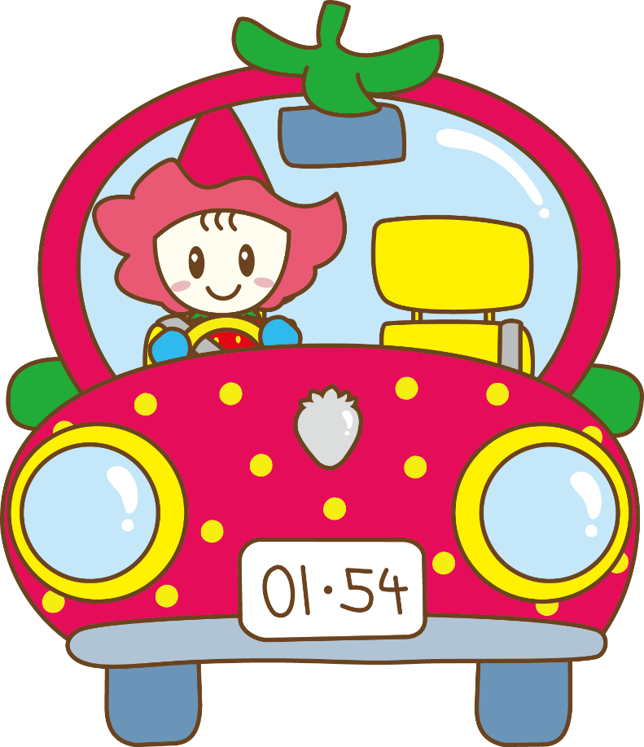

 |  |  |  |  |  |  |  | 97

区 分
出入台数

区 分
出入台数

区 分
出入台数

